エビデンス_分類情報画面MVC
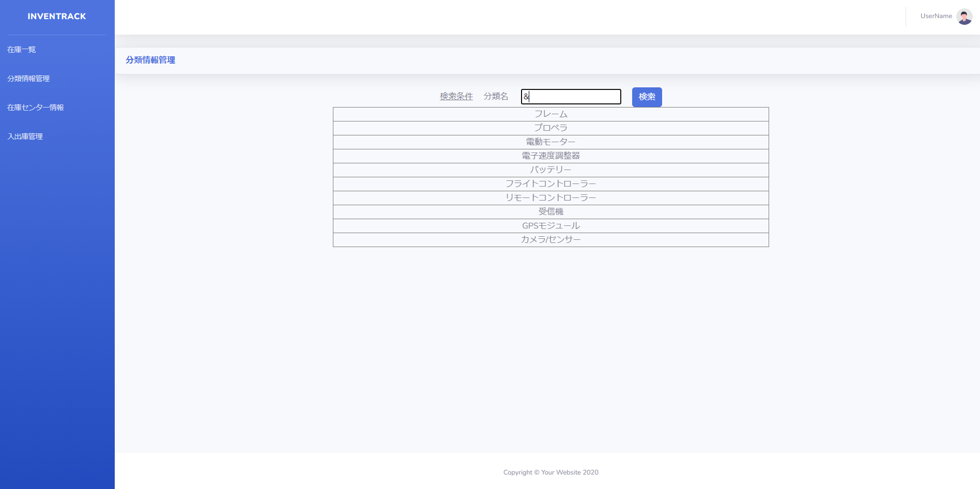
試験エビデンス |  |  | システム名 | 在庫管理システム | 作成者 | 俣野 遥海 | 作成日 | 2024-10-24
 |  |  | 業務分類 | Admin
 |  |  | 機能 | 分類情報一覧 | 更新者 |  | 更新日
 |  |  | 機能ID | IA01
項番 | 1
実行結果 |  | 一覧表示が正しく表示された。
結果の評価 |  | パス
スクリーンショット
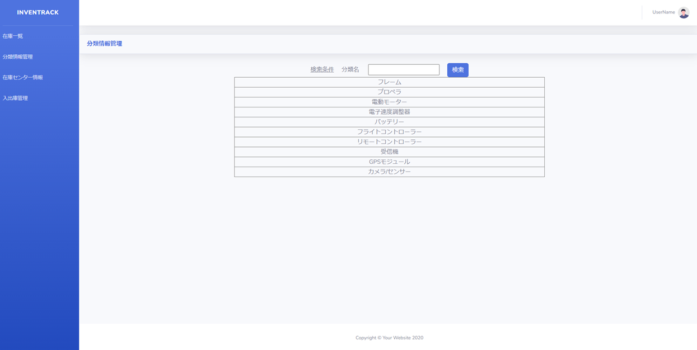

項番 | 2
実行結果 |  | 該当データが表示される。
結果の評価 |  | パス
スクリーンショット
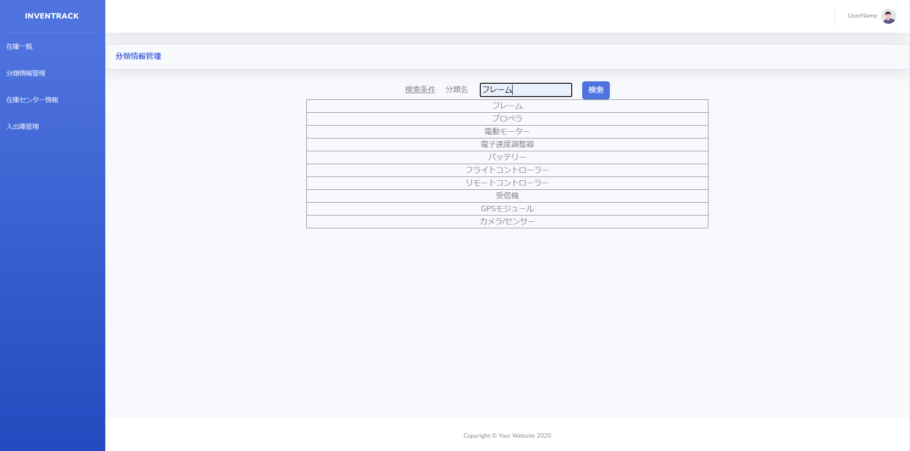
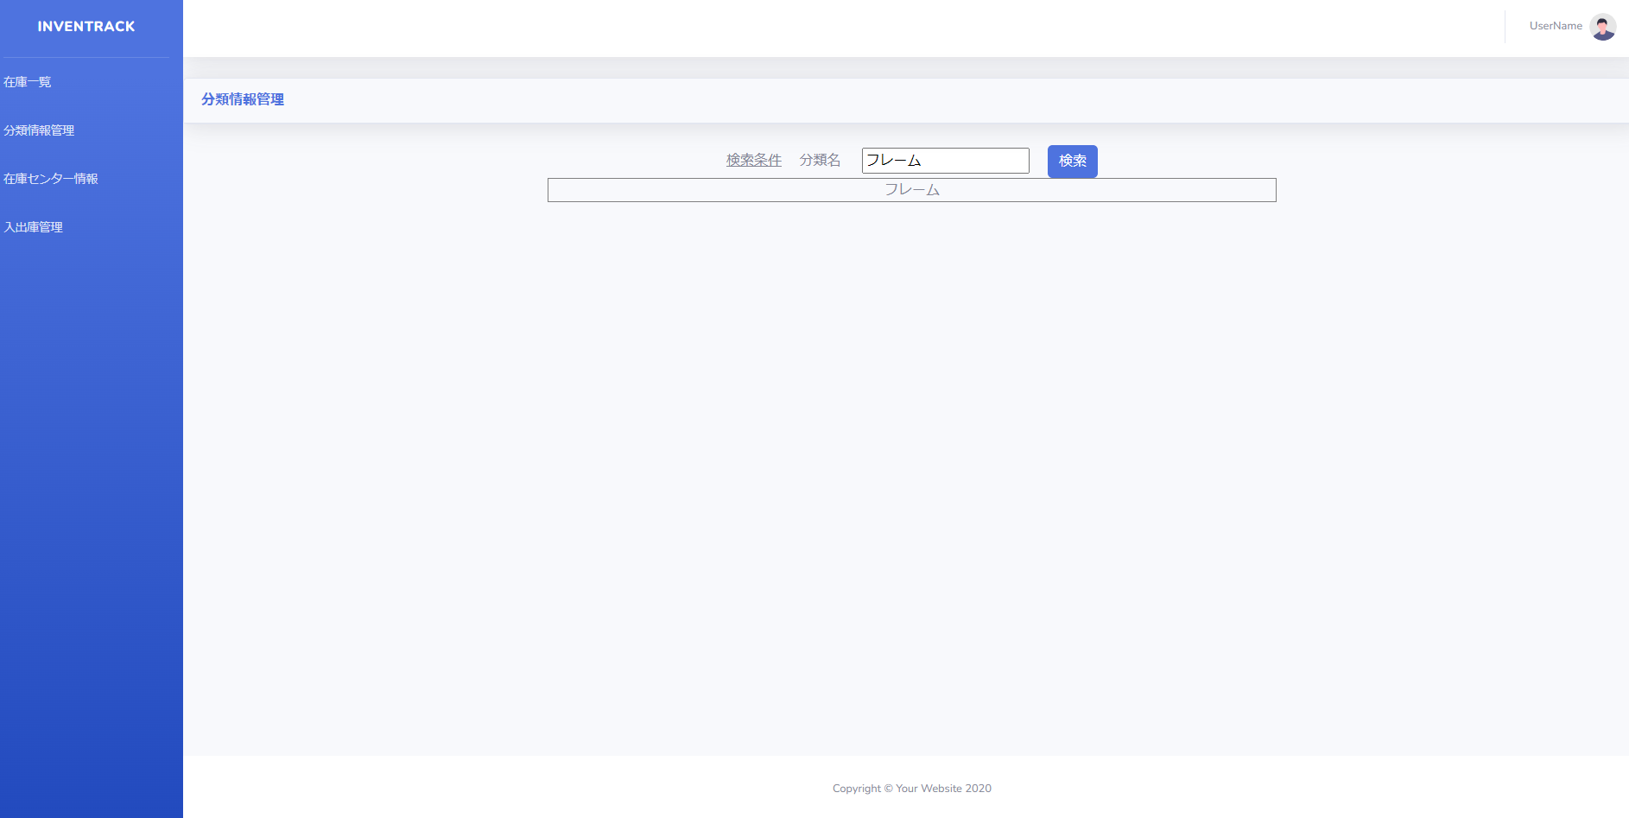

項番 | 3
実行結果 |  | 何も表示されない。
結果の評価 |  | パス
スクリーンショット
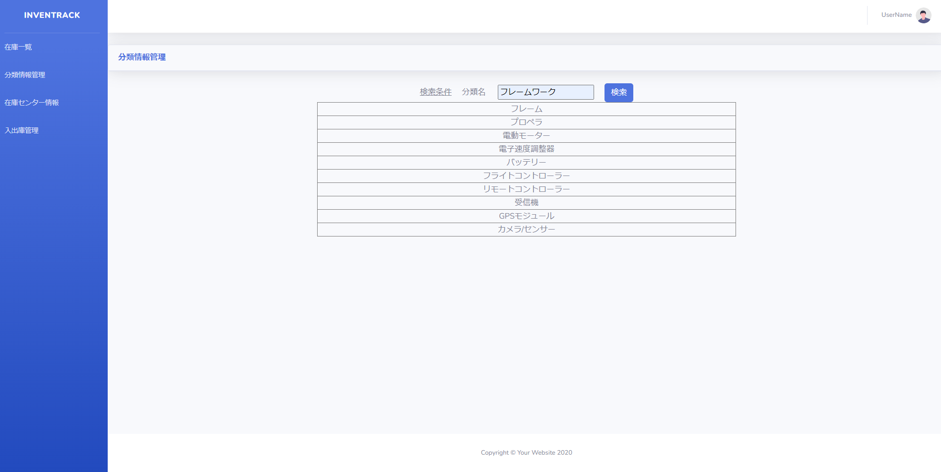
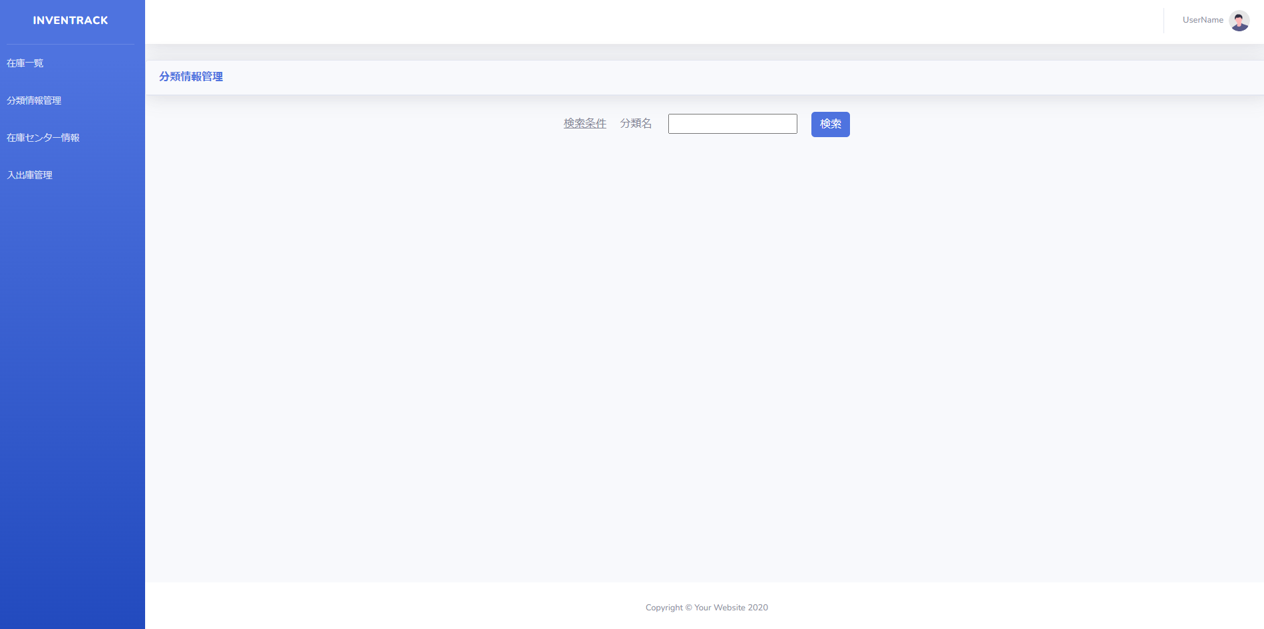

項番 | 4
実行結果 |  | 「分類名を入力してください。」バリデーションメッセージが表示される。
結果の評価 |  | パス
スクリーンショット
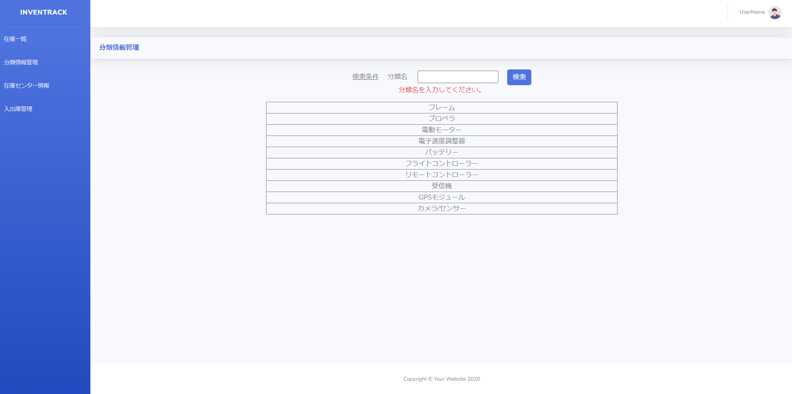

項番 | 5
実行結果 |  | 「分類名は1文字15文字以内で入力してください。」バリデーションメッセージが表示される。
結果の評価 |  | 失敗
評価原因 |  | バリデーションメッセージの誤記
スクリーンショット
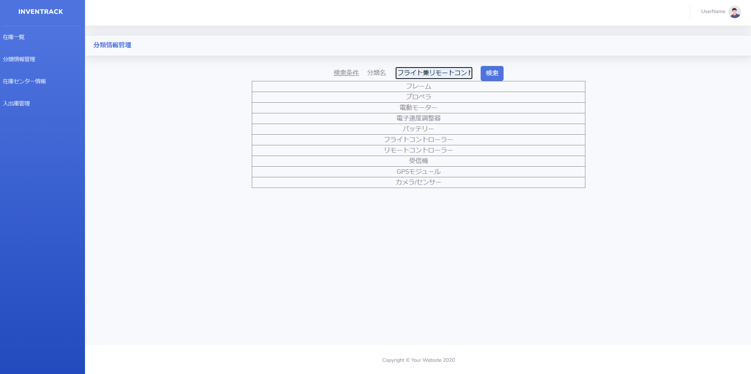
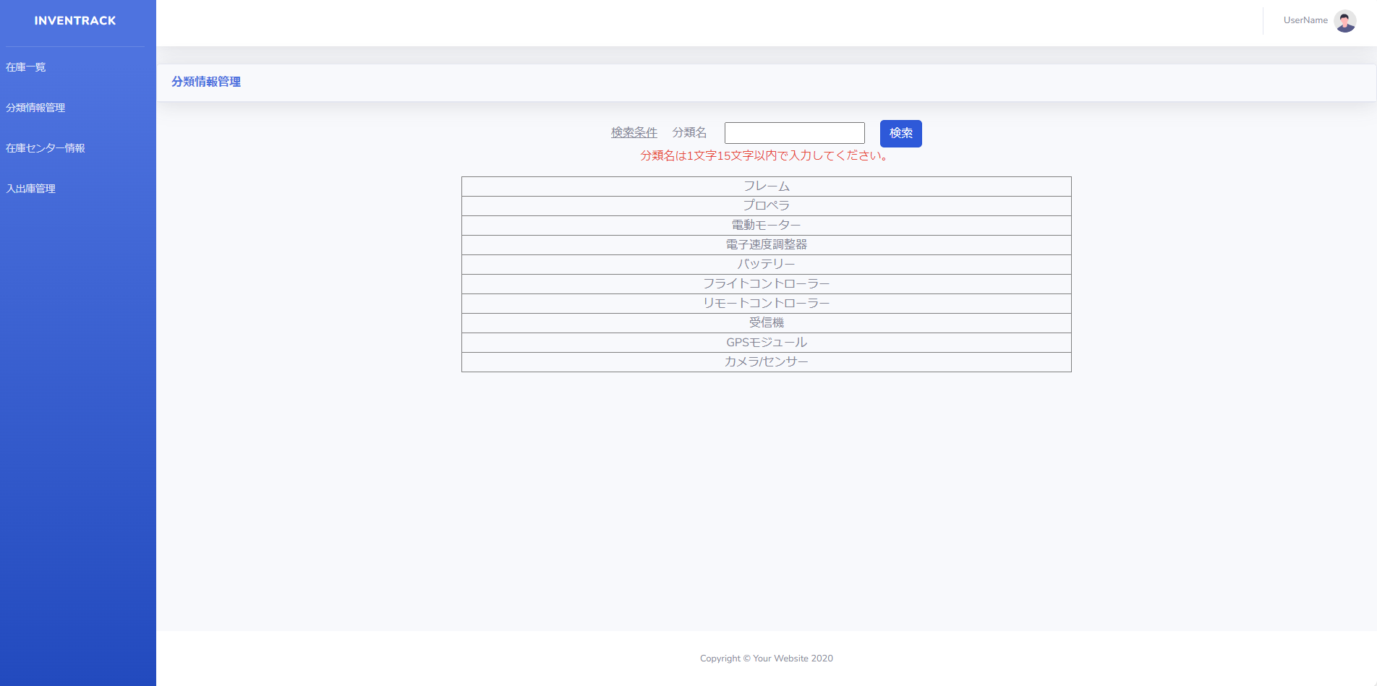

項番 | 6
実行結果 |  | 「不正な入力を検出しました。」バリデーションメッセージが表示される。
結果の評価 |  | パス
スクリーンショット
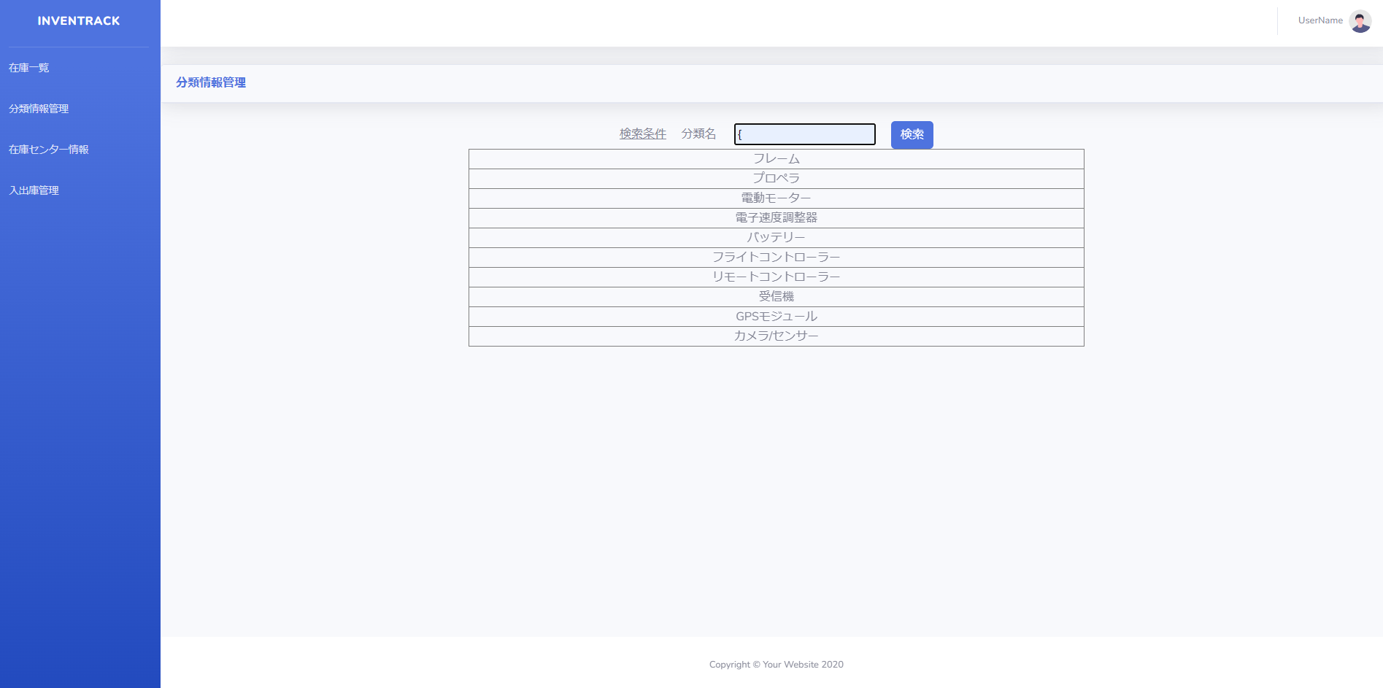
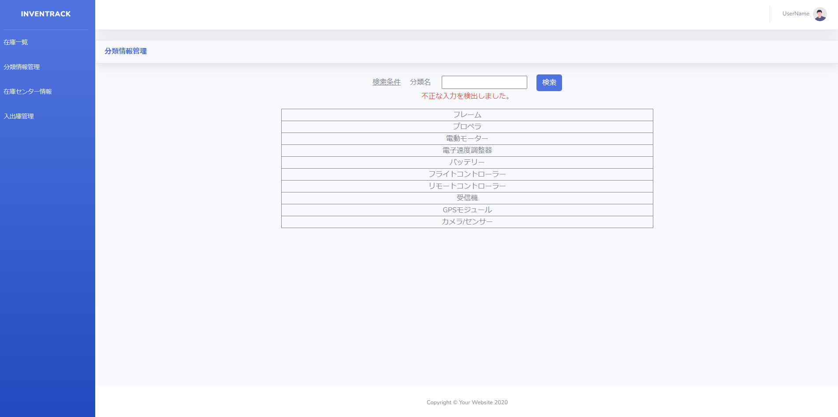

項番 | 7
実行結果 |  | 「不正な入力を検出しました。」バリデーションメッセージが表示される。
結果の評価 |  | パス
スクリーンショット
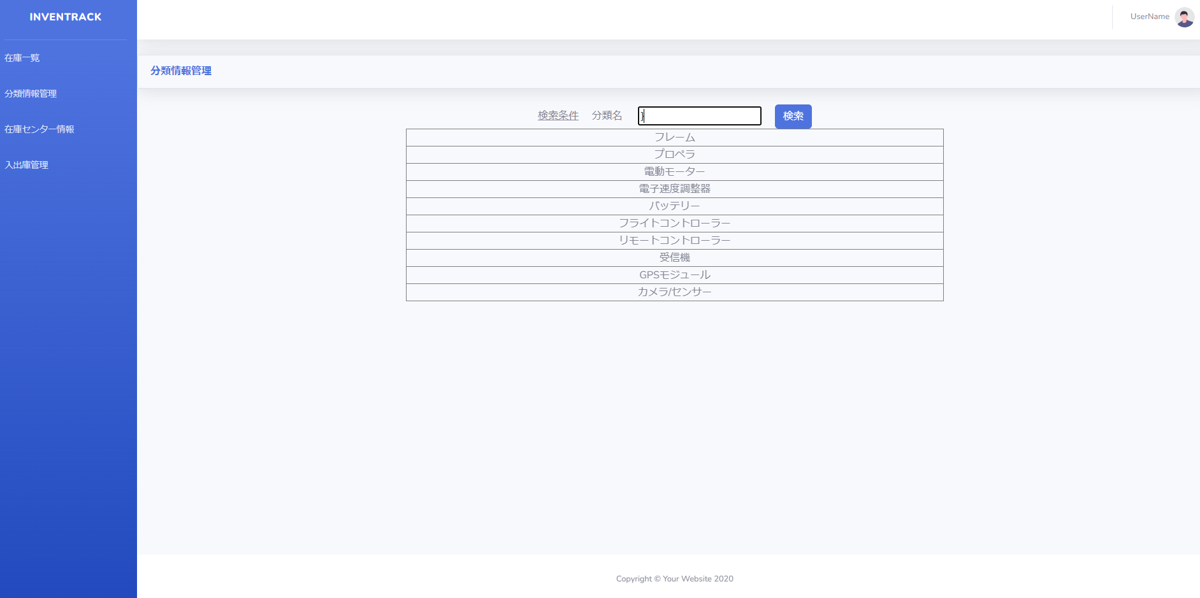

項番 | 8
実行結果 |  | 「不正な入力を検出しました。」バリデーションメッセージが表示される。
結果の評価 |  | パス
スクリーンショット
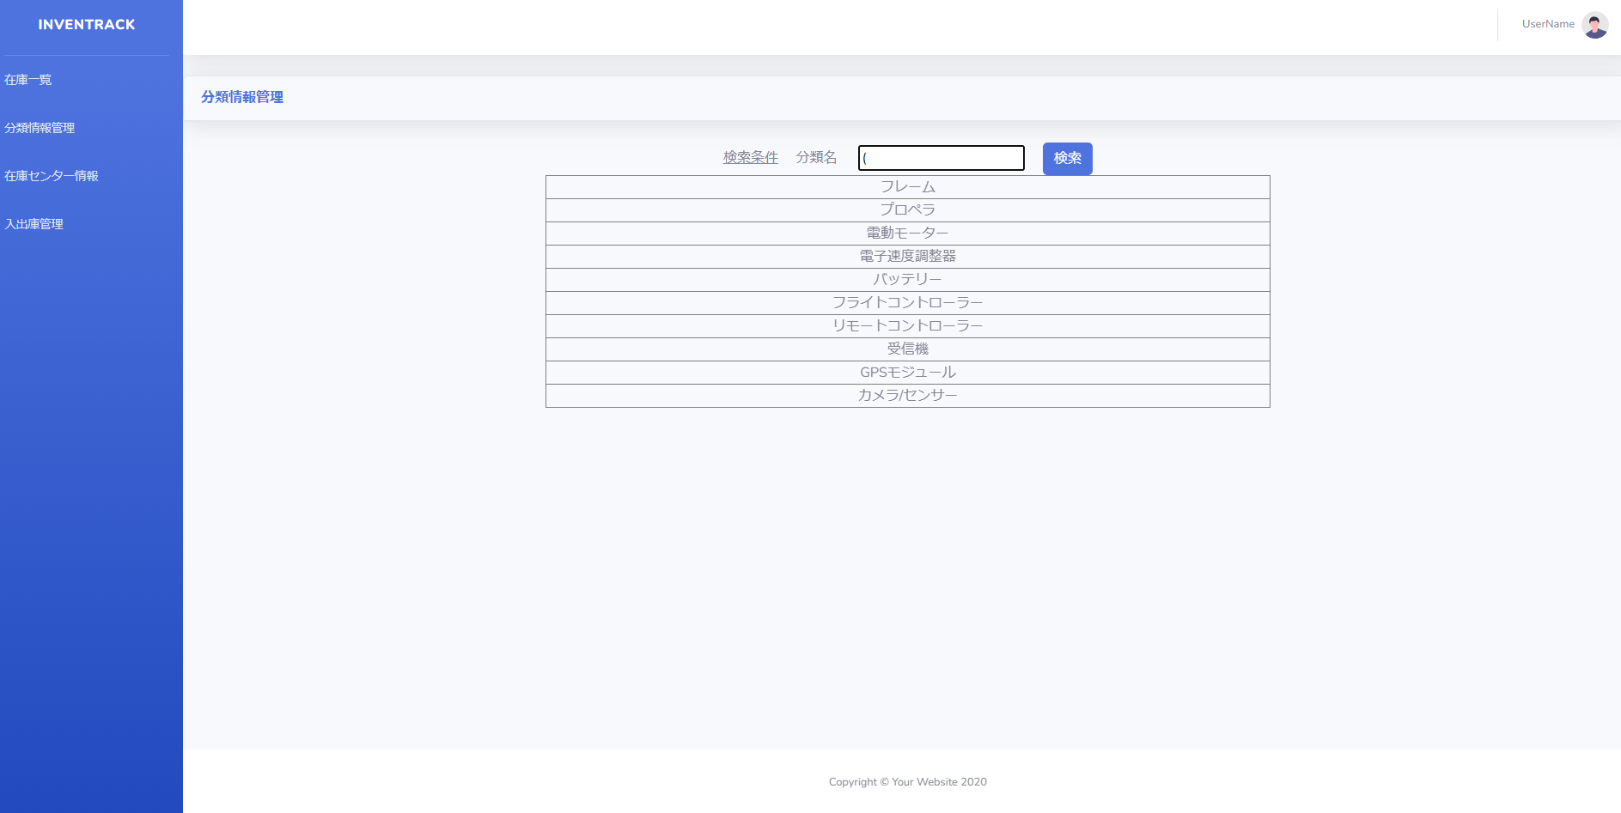

項番 | 9
実行結果 |  | 「不正な入力を検出しました。」バリデーションメッセージが表示される。
結果の評価 |  | パス
スクリーンショット
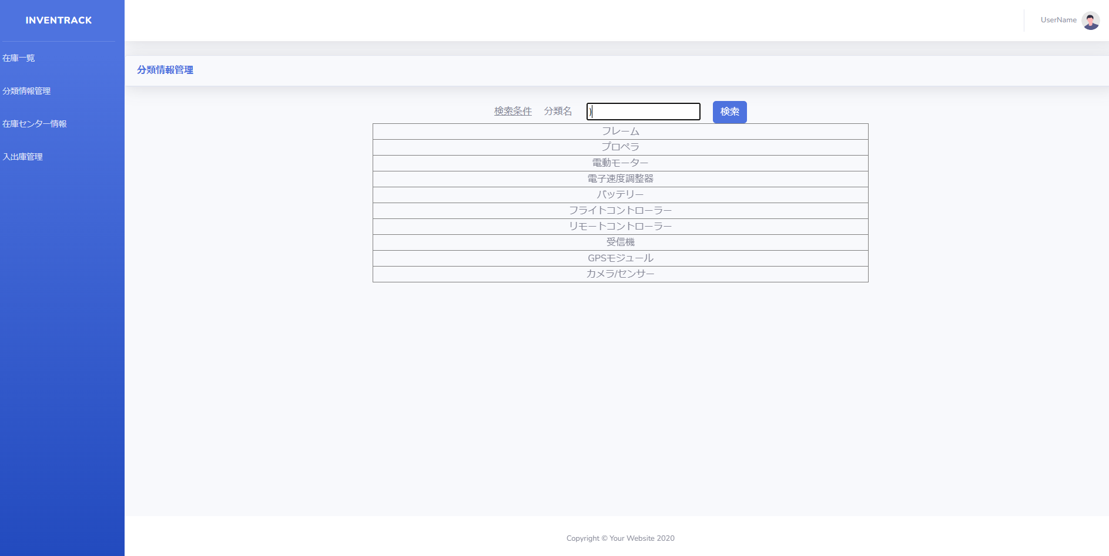

項番 | 10
実行結果 |  | 「不正な入力を検出しました。」バリデーションメッセージが表示される。
結果の評価 |  | パス
スクリーンショット
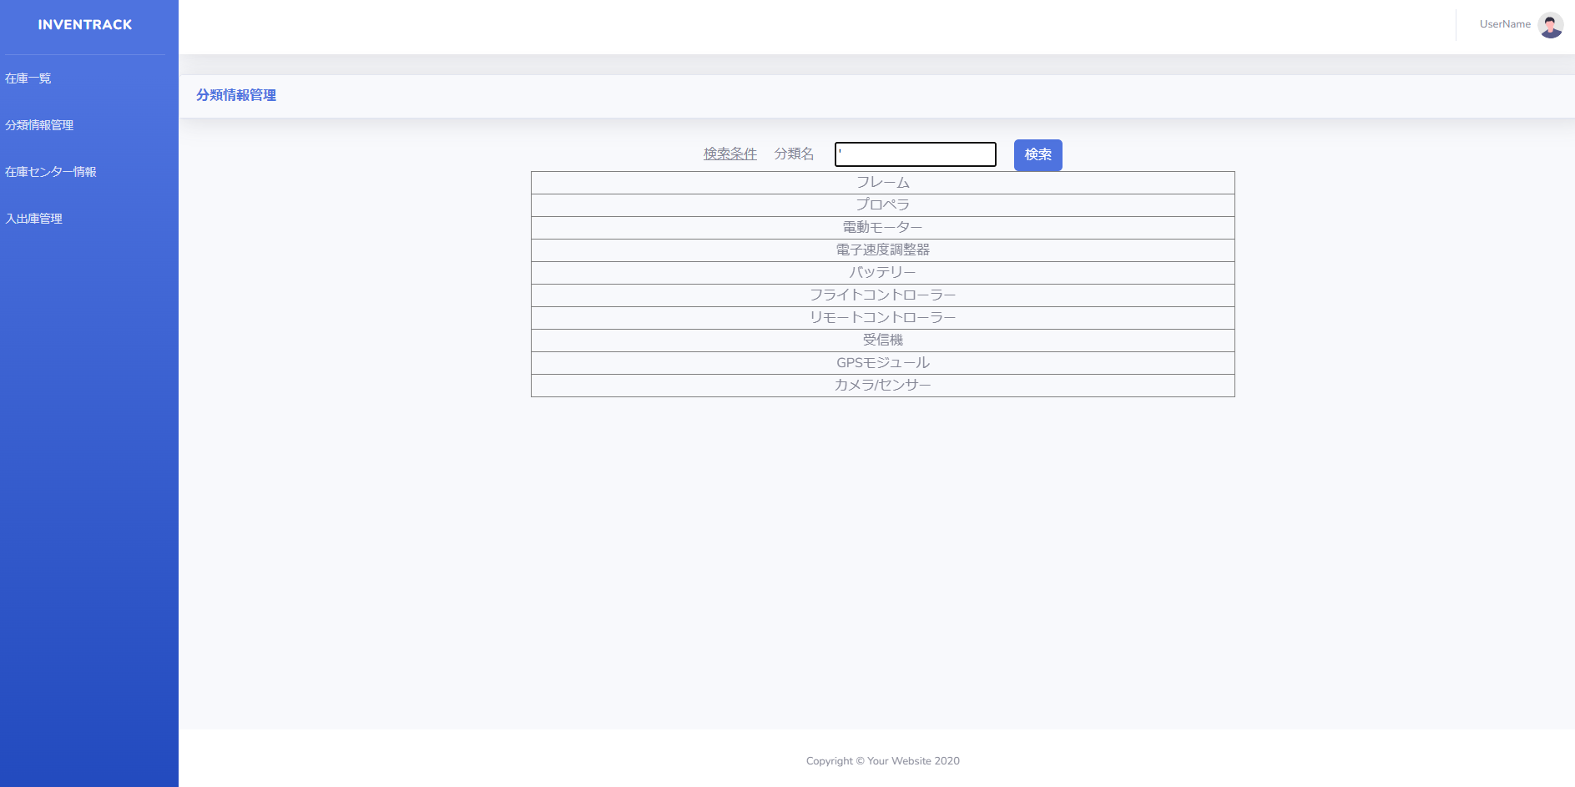

項番 | 11
実行結果 |  | 「不正な入力を検出しました。」バリデーションメッセージが表示される。
結果の評価 |  | パス
スクリーンショット
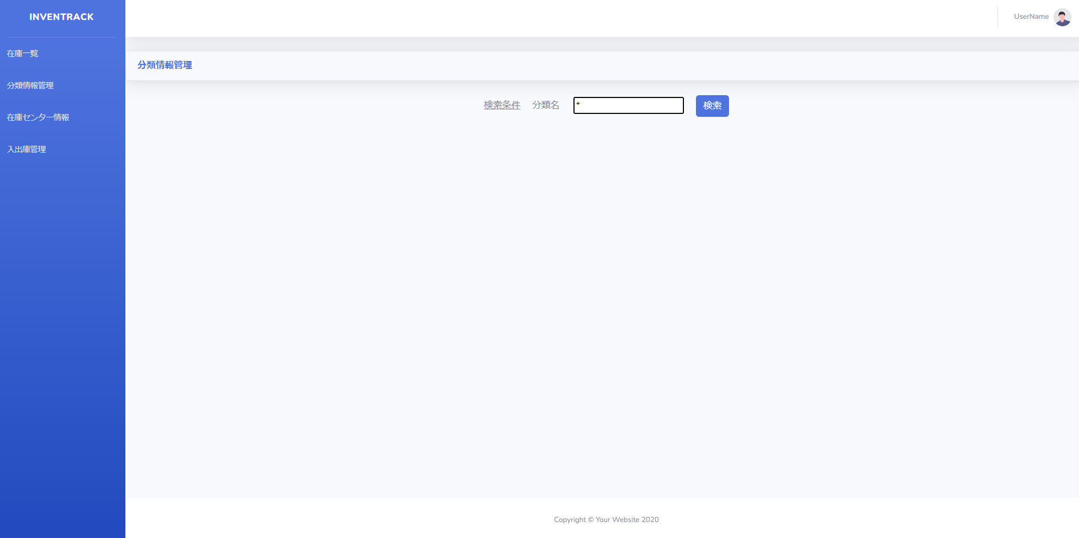

項番 | 12
実行結果 |  | 「不正な入力を検出しました。」バリデーションメッセージが表示される。
結果の評価 |  | パス
スクリーンショット
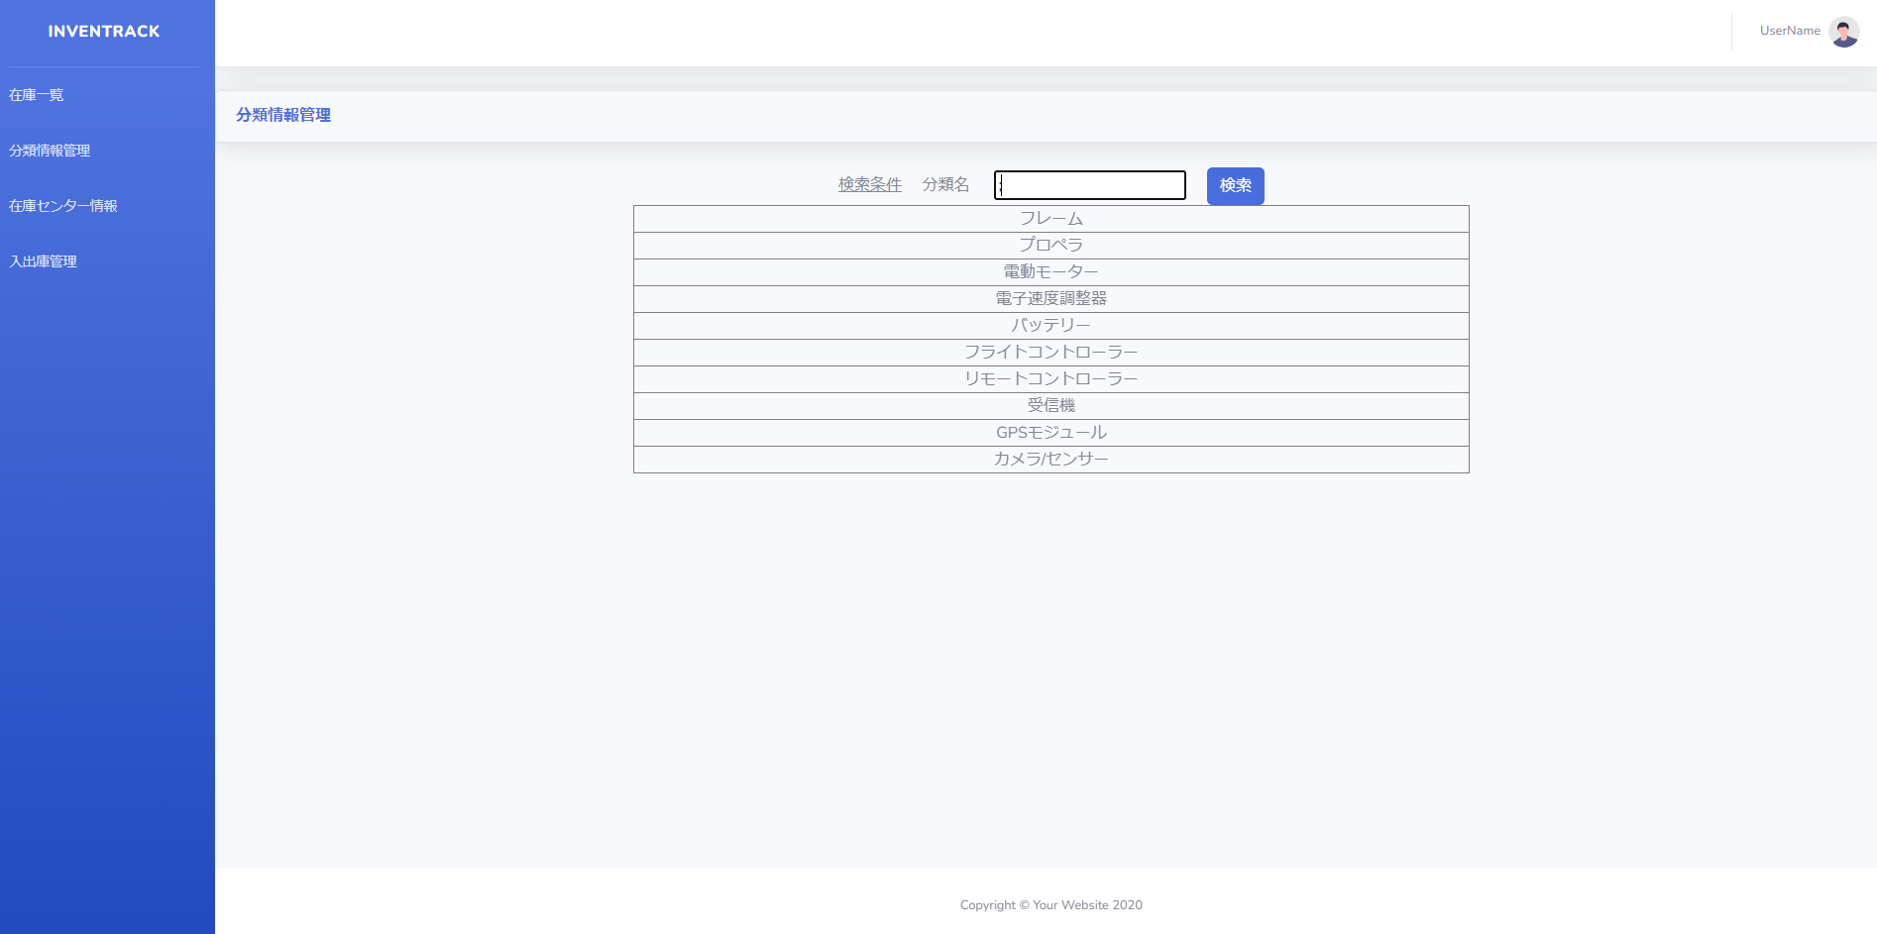
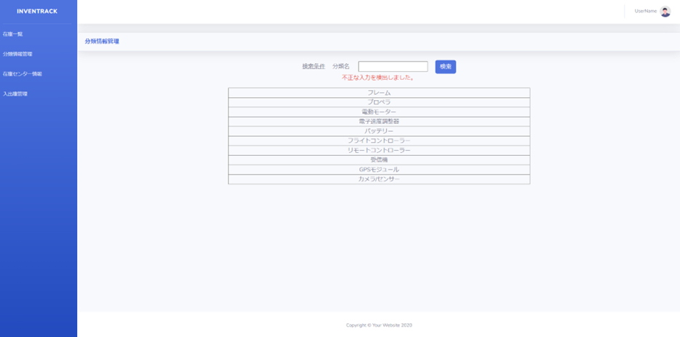

項番 | 13
実行結果 |  | 「不正な入力を検出しました。」バリデーションメッセージが表示される。
結果の評価 |  | パス
スクリーンショット


項番 | 14
実行結果 |  | 「不正な入力を検出しました。」バリデーションメッセージが表示される。
結果の評価 |  | パス
スクリーンショット


項番 | 15
実行結果 |  | 「不正な入力を検出しました。」バリデーションメッセージが表示される。
結果の評価 |  | パス
スクリーンショット

エビデンス_分類情報画面MVC2
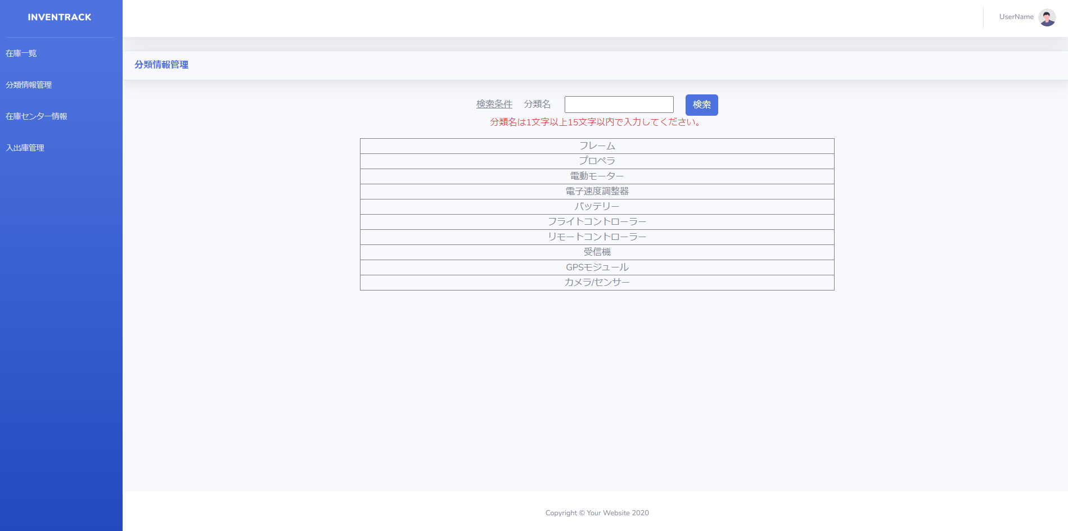
試験エビデンス |  |  | システム名 | 在庫管理システム | 作成者 | 俣野 遥海 | 作成日 | 2024-10-24
 |  |  | 業務分類 | Admin
 |  |  | 機能 | 分類情報一覧 | 更新者 |  | 更新日
 |  |  | 機能ID | IA01
項番 | 5
実行結果 |  | 「分類名は1文字以上15文字以内で入力してください。」バリデーションメッセージが表示される。
結果の評価 |  | パス
評価原因 |  | バリデーションメッセージの誤記
スクリーンショット

エビデンス_分類情報画面DB
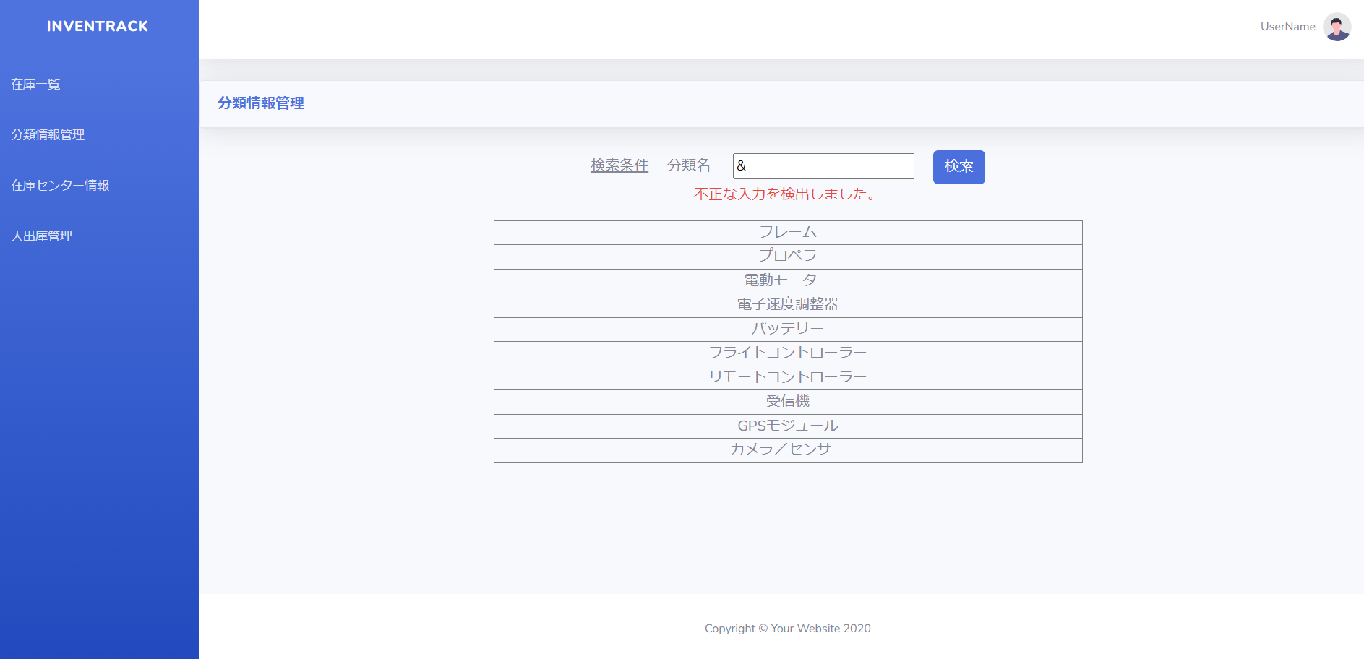
試験エビデンス |  |  | システム名 | 在庫管理システム | 作成者 | 俣野 遥海 | 作成日 | 2024-10-30
 |  |  | 業務分類 | Admin
 |  |  | 機能 | 分類情報一覧 | 更新者 |  | 更新日
 |  |  | 機能ID | IA01
項番 | 1
実行結果 |  | 一覧表示が正しく表示された。
結果の評価 |  | パス
スクリーンショット
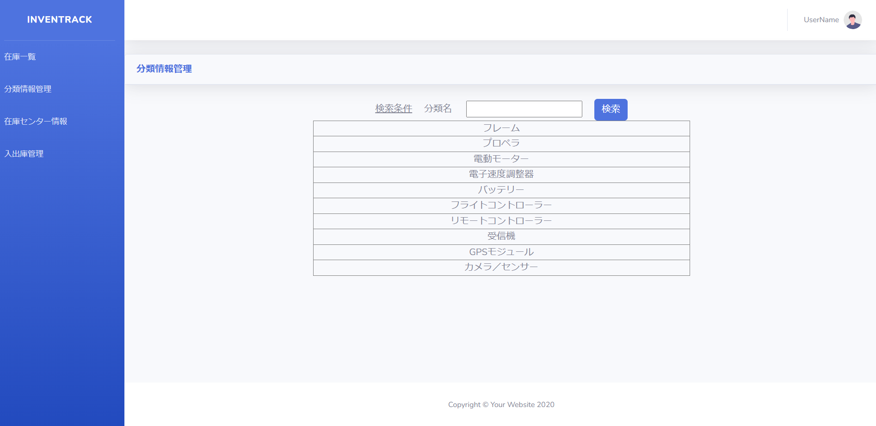

項番 | 2
実行結果 |  | 該当データが表示される。
結果の評価 |  | パス
スクリーンショット
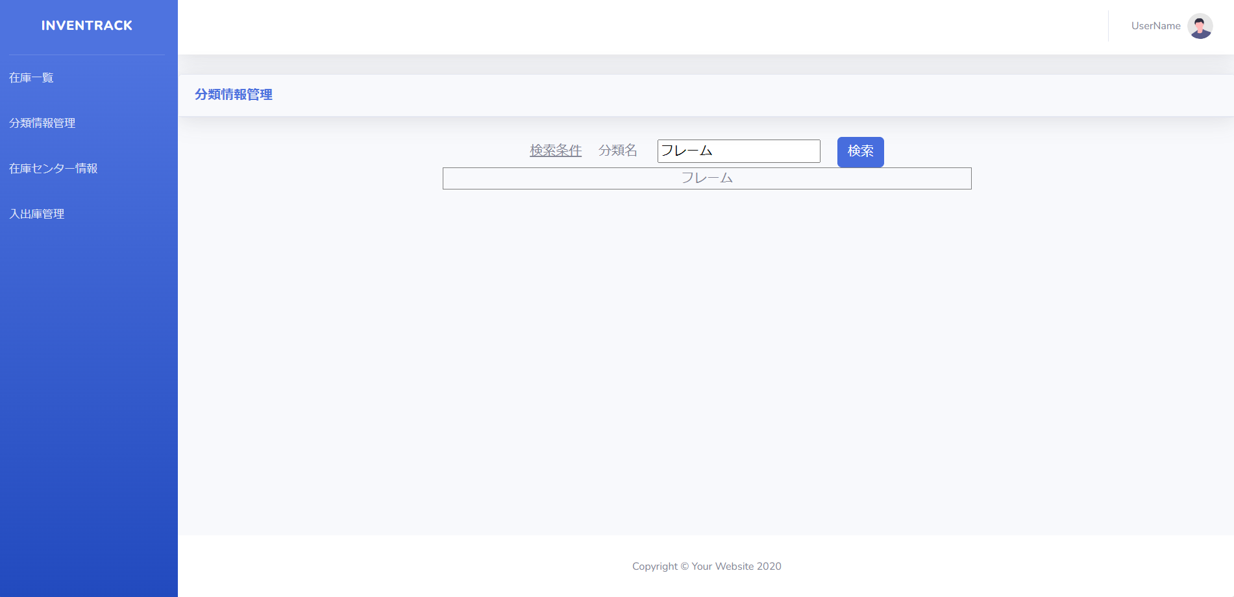

項番 | 3
実行結果 |  | 何も表示されない。
結果の評価 |  | パス
スクリーンショット
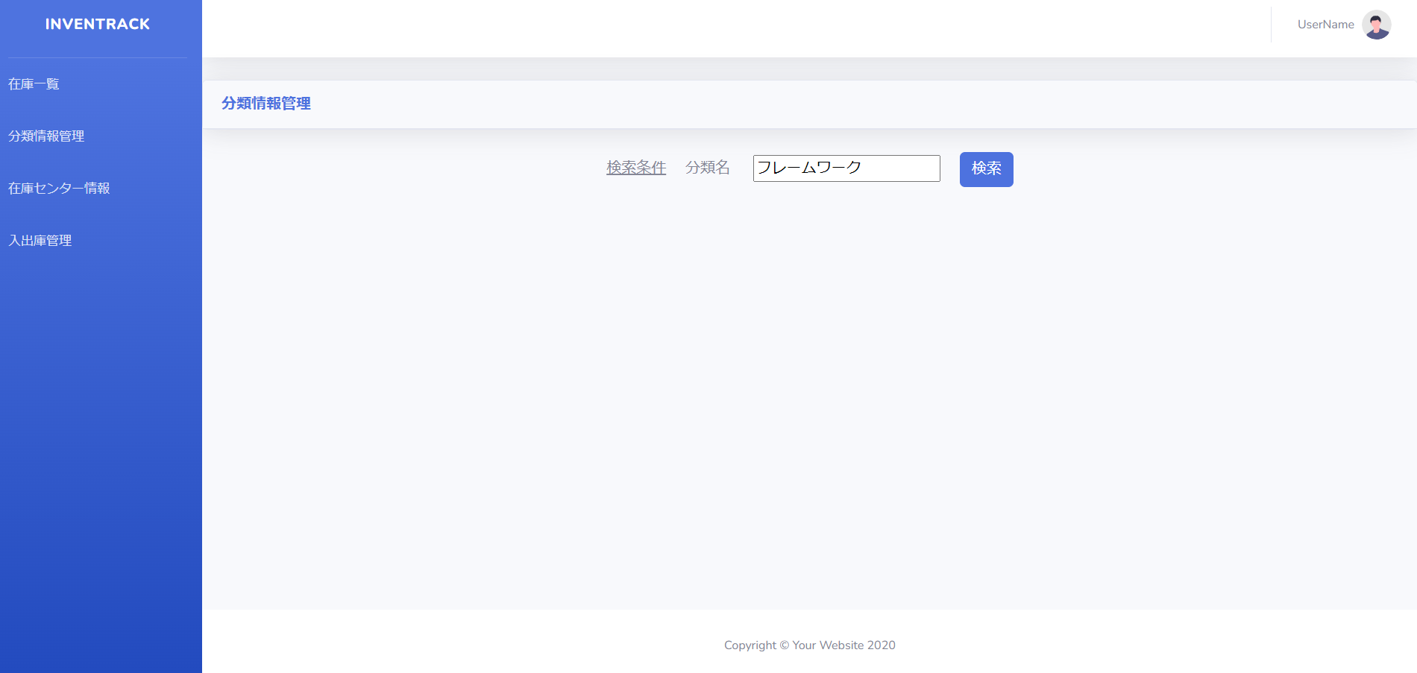

項番 | 4
実行結果 |  | 「分類名を入力してください。」バリデーションメッセージが表示される。
結果の評価 |  | パス
スクリーンショット
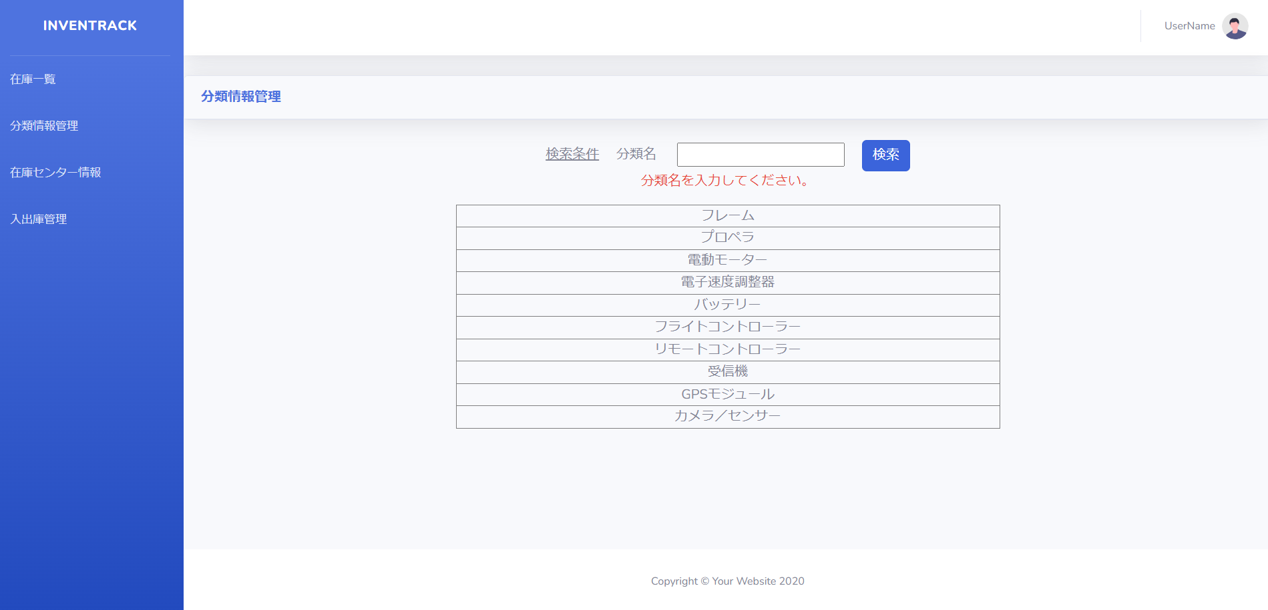

項番 | 5
実行結果 |  | 「分類名は1文字15文字以内で入力してください。」バリデーションメッセージが表示される。
結果の評価 |  | パス
スクリーンショット
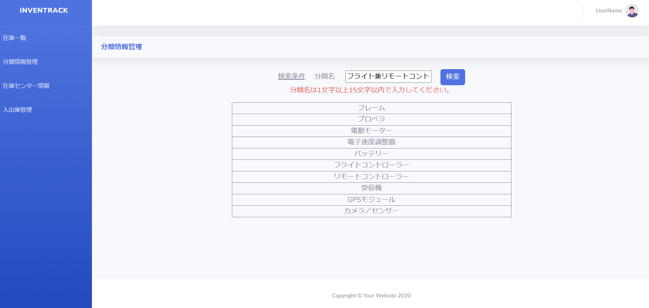

項番 | 6
実行結果 |  | 「不正な入力を検出しました。」バリデーションメッセージが表示される。
結果の評価 |  | パス
スクリーンショット


項番 | 7
実行結果 |  | 「不正な入力を検出しました。」バリデーションメッセージが表示される。
結果の評価 |  | パス
スクリーンショット


項番 | 8
実行結果 |  | 「不正な入力を検出しました。」バリデーションメッセージが表示される。
結果の評価 |  | パス
スクリーンショット


項番 | 9
実行結果 |  | 「不正な入力を検出しました。」バリデーションメッセージが表示される。
結果の評価 |  | パス
スクリーンショット


項番 | 10
実行結果 |  | 「不正な入力を検出しました。」バリデーションメッセージが表示される。
結果の評価 |  | パス
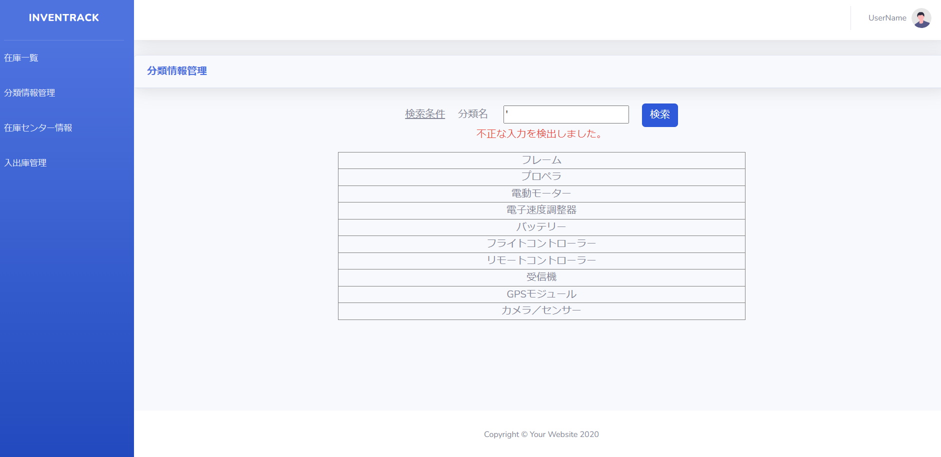
スクリーンショット

項番 | 11
実行結果 |  | 「不正な入力を検出しました。」バリデーションメッセージが表示される。
結果の評価 |  | パス
スクリーンショット
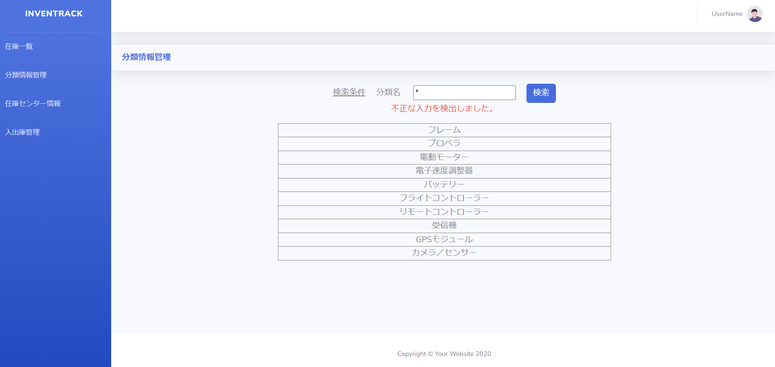

項番 | 12
実行結果 |  | 「不正な入力を検出しました。」バリデーションメッセージが表示される。
結果の評価 |  | パス
スクリーンショット


項番 | 13
実行結果 |  | 「不正な入力を検出しました。」バリデーションメッセージが表示される。
結果の評価 |  | パス
スクリーンショット


項番 | 14
実行結果 |  | 「不正な入力を検出しました。」バリデーションメッセージが表示される。
結果の評価 |  | パス
スクリーンショット
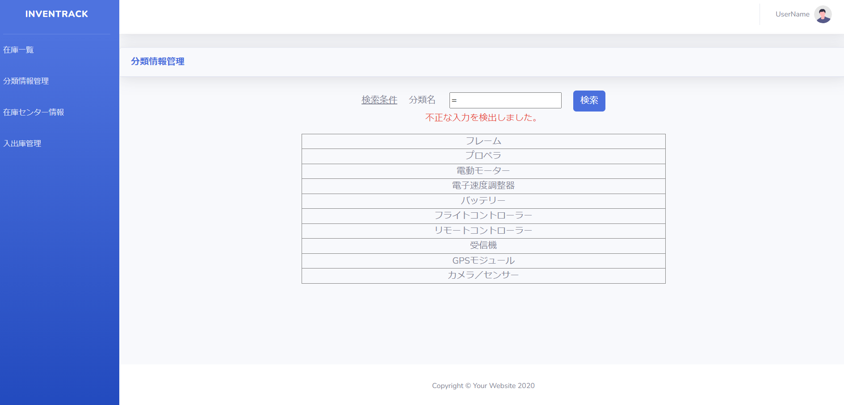

項番 | 15
実行結果 |  | 「不正な入力を検出しました。」バリデーションメッセージが表示される。
結果の評価 |  | パス
スクリーンショット

